상품제안서
오아 턴테이블 블루투스스피커 | 상품코드: S25817

 |  |  |  |  |  |  | 02-713-8555 | www.synergygift.co.kr
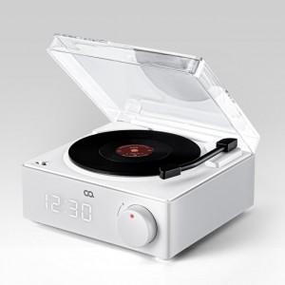 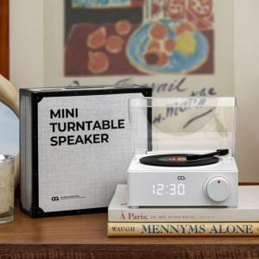 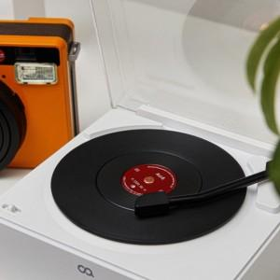

【상세/제작정보】

【인쇄/포장옵션】 | 레이저, DTF필름컬러인쇄 / 포장지포장

【공급단가】 | 수량 | 30~ | 100~ | 300~ | 500~ | 1,000~
*VAT별도 | 단가 | 35,750원 | 35,200원 | 34,370원 | 33,000원 | 31,620원

【상품 URL】 | https://www.synergygift.co.kr:443/src/goods_detail.php?gdno=25817

